상품제안서
와디즈 쿨제트팬 냉각 에어컨 선풍기 | 상품코드: F32901

 |  |  |  |  |  |  | 02-412-0044 | www.easy1.co.kr
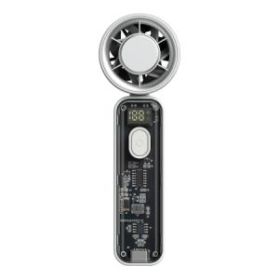

【상세/제작정보】 | <p><b><span style="font-size: 12pt;">* 배송비- 한박스 100개 / 5000원</span></b>&nbsp;</p>

【인쇄/포장옵션】 | 레이저, DTF / 포장지포장

【공급단가】 | 수량 | 50~ | 100~ | 300~ | 500~ | 1,000~
*VAT별도 | 단가 | 9,620원 | 9,470원 | 9,240원 | 9,000원 | 8,850원

【상품 URL】 | https://easy1.co.kr:443/src/goods_detail.php?gdno=32901

